web
编号 | 描述 | 截图 | 指派 | 状态
1 | 退出重新登录时会闪退
2 | 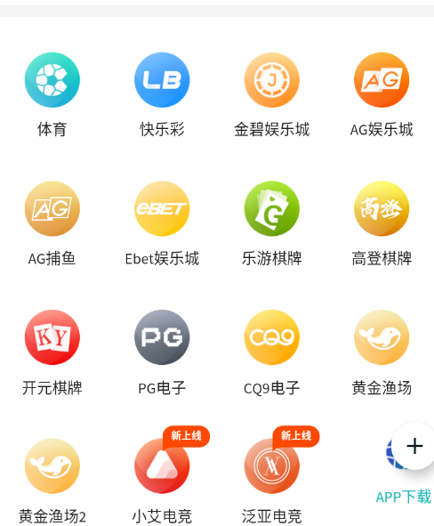 点击返回会跳转到老版本 | 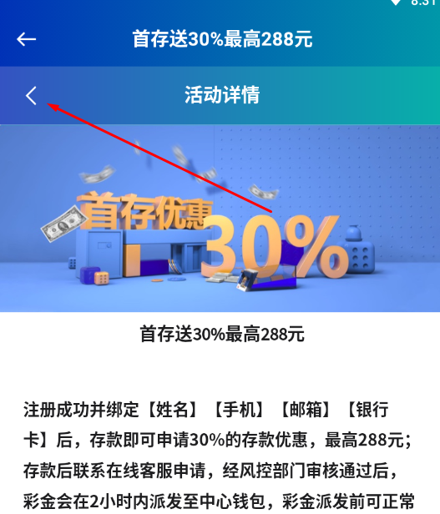
3 | 第一次点击下一条是，页面没有反应 | 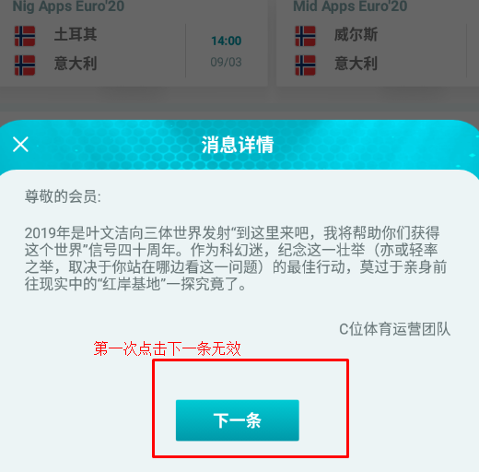
4 | 图示界面点击两侧置灰处不会退出该页面 | 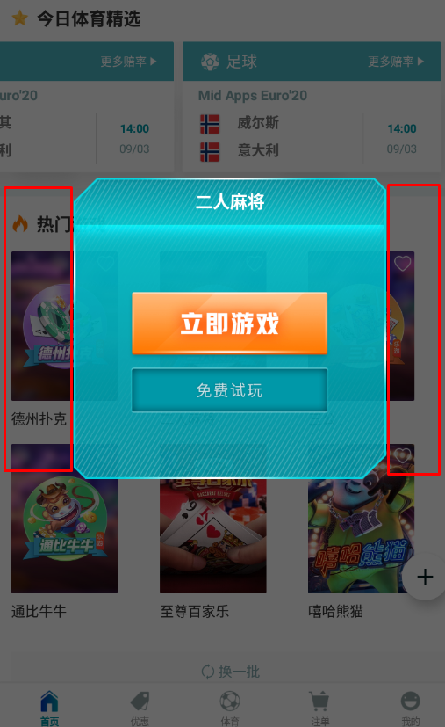
5 | 消息页面，点击编辑按钮全选键未出现（频繁点击） | 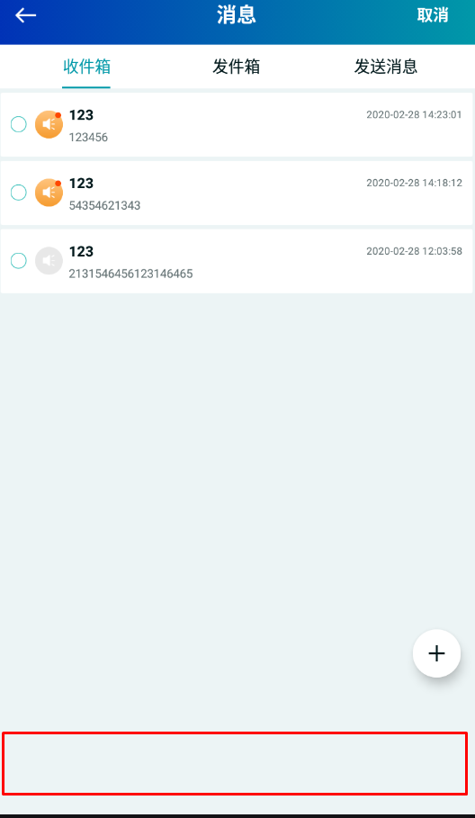
6 | 全选功能键不健全： 1.全部选择了，全选键没有自动打勾 2.全部未选择时，全选勾未取消 | 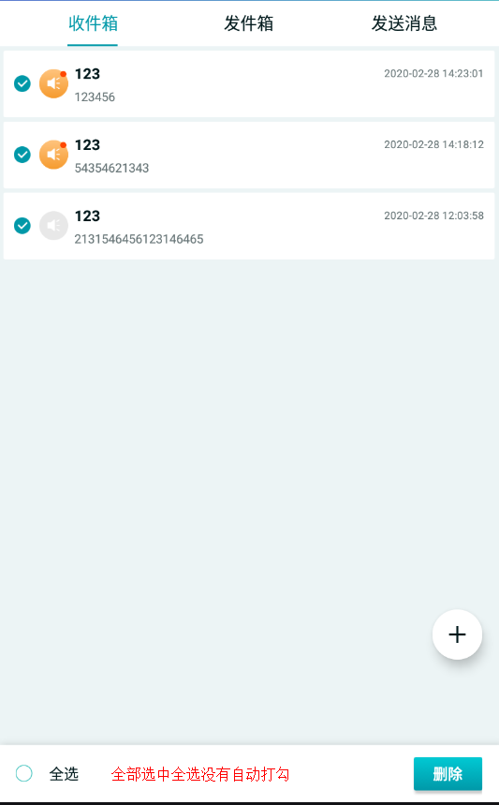 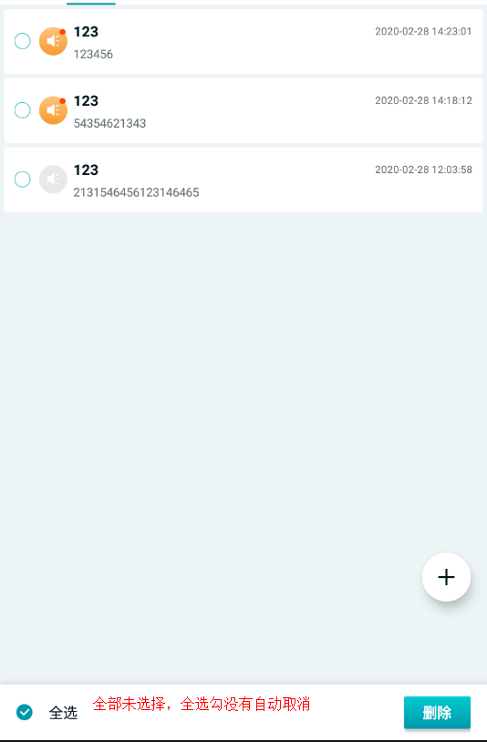
7 | 1.回复输入框有限制，只能2-256个字符，未作说明 2.不符合条件的字符也能发送，实际后台未收到，再次进入异常发送的记录就消失了 3.发送完消息后页面未跳转到最底层 4.跳转到这个页面时没有第一时间显示最新消息 | 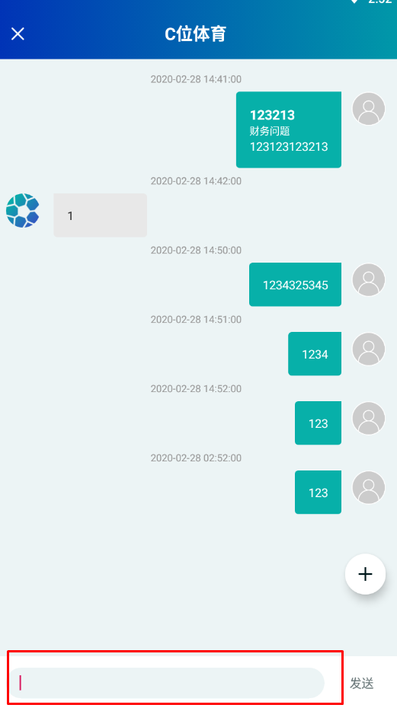
8 | 报错不准确 | 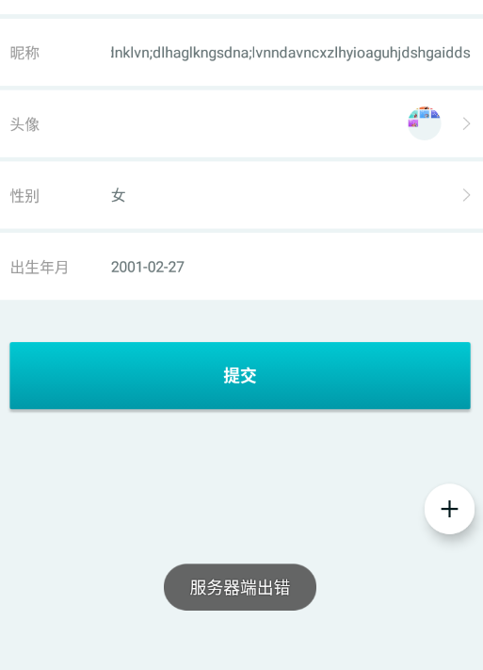
9 | 会员积分显示,还差许多经验，进度条是满的
10 | 发送消息键盘适配 | 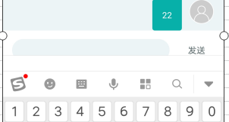
11 | “为他代充”点击支付方式才会出现 | 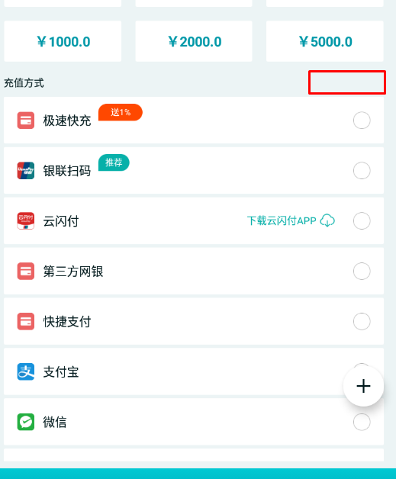
12 | “未结算”“已结算”靠的太近 | 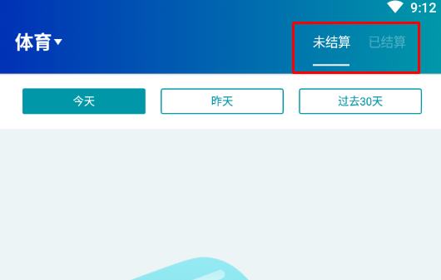
13 | 我的钱包描述不正确 | 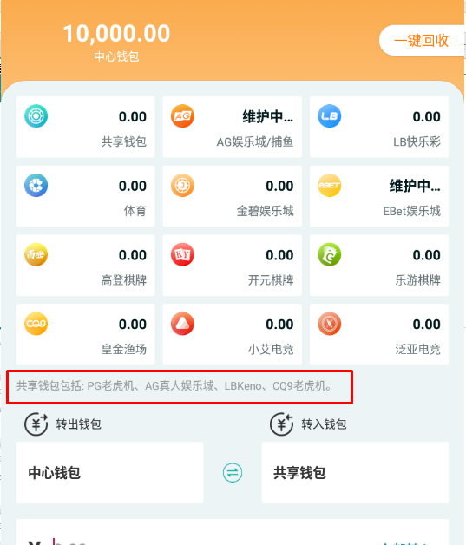
14 | 没有条款可供阅读 | 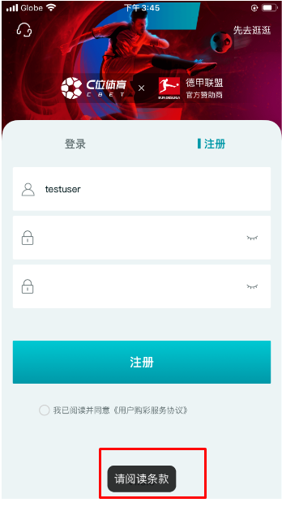
15 | 已结算和未结算显示数据一样 | 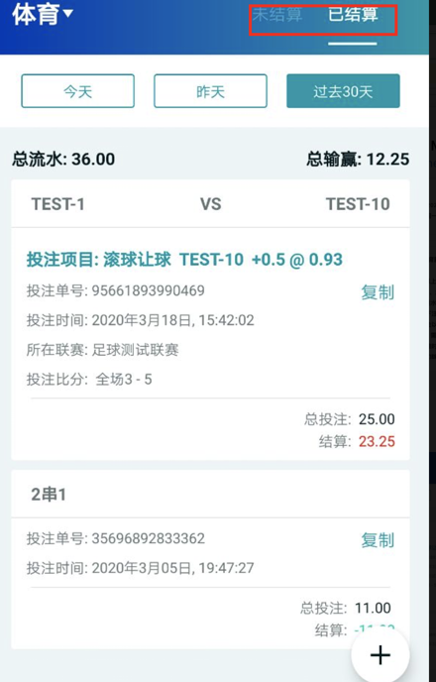
16 | 我的收益页面loading图标有误 | 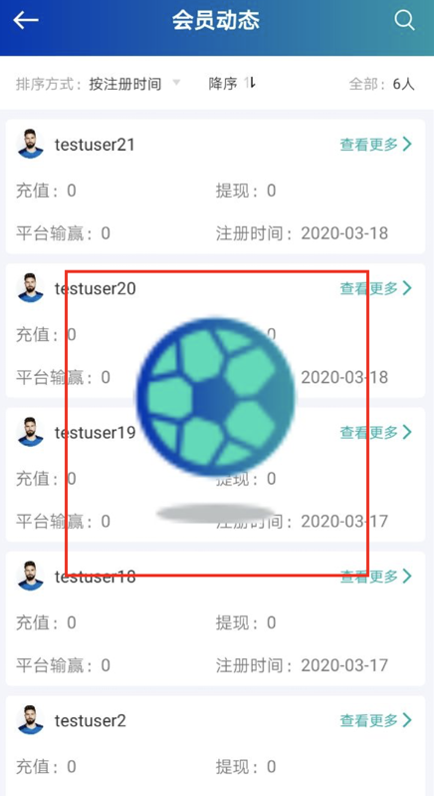
17 | 优惠活动切换时必须要手动刷新才会显示页面 | 
18 | 彩票、棋牌、电子页面显示错误 | 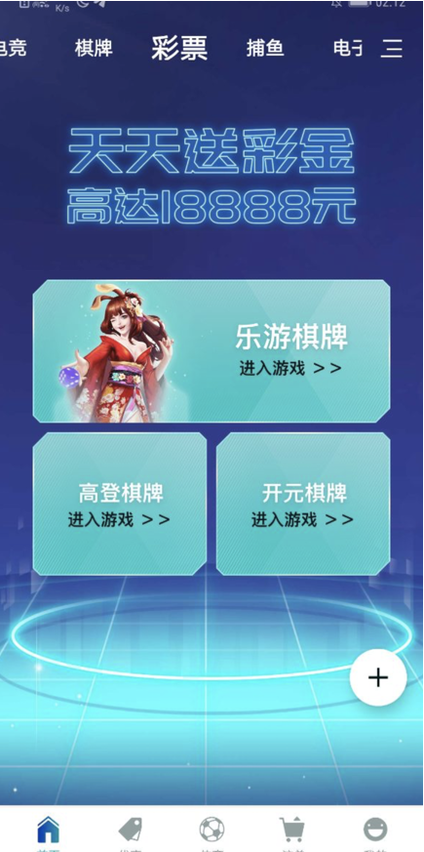
19 | 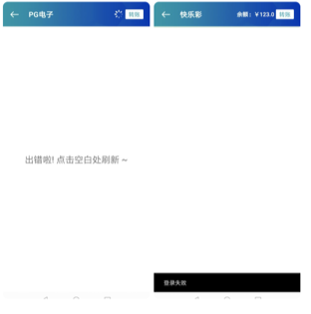 棋牌电子快乐彩进入不了

